Página1
16) De forma geral, qual é o conceito que você atribui aos professores do curso que você concluiu?
a) Ótimo | 4
c) Regular | 2
a) Ótimo | 4
c) Regular | 2
b) Bom | 3
b) Bom | 3
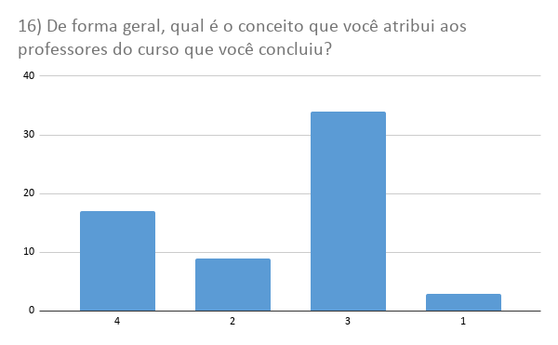
d) Ruim | 1
b) Bom | 3
b) Bom | 3
c) Regular | 2
c) Regular | 2
b) Bom | 3
a) Ótimo | 4
a) Ótimo | 4
d) Ruim | 1
b) Bom | 3
b) Bom | 3
a) Ótimo | 4
b) Bom | 3
b) Bom | 3
b) Bom | 3
b) Bom | 3
a) Ótimo | 4
b) Bom | 3
b) Bom | 3
b) Bom | 3
a) Ótimo | 4
a) Ótimo | 4
b) Bom | 3
b) Bom | 3
b) Bom | 3
c) Regular | 2
a) Ótimo | 4
b) Bom | 3
b) Bom | 3
b) Bom | 3
b) Bom | 3
a) Ótimo | 4
b) Bom | 3
b) Bom | 3
a) Ótimo | 4
a) Ótimo | 4
b) Bom | 3
c) Regular | 2
c) Regular | 2
b) Bom | 3
b) Bom | 3
b) Bom | 3
a) Ótimo | 4
a) Ótimo | 4
b) Bom | 3
b) Bom | 3
b) Bom | 3
b) Bom | 3
b) Bom | 3
a) Ótimo | 4
c) Regular | 2
a) Ótimo | 4
b) Bom | 3
b) Bom | 3
a) Ótimo | 4
d) Ruim | 1
c) Regular | 2

